Лист1
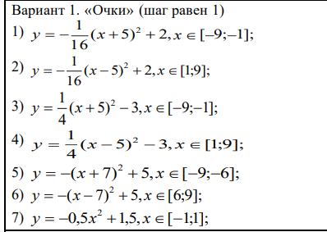
x | y1 | y2 | y3 | y4 | y5 | y6 | y7
-9 | 1 |  | 1 |  | 1
-8 | 1.4375 |  | -0.75 |  | 4
-7 | 1.75 |  | -2 |  | 5
-6 | 1.9375 |  | -2.75 |  | 4
-5 | 2 |  | -3
-4 | 1.9375 |  | -2.75
-3 | 1.75 |  | -2
-2 | 1.4375 |  | -0.75
-1 | 1 |  | 1 |  |  |  | 1
0 |  |  |  |  |  |  | 1.5
1 |  | 1 |  | 1 |  |  | 1
2 |  | 1.4375 |  | -0.75
3 |  | 1.75 |  | -2
4 |  | 1.9375 |  | -2.75
5 |  | 2 |  | -3
 | y1 | y2 | y3 | y4 | y5 | y6 | y7
-9 | 1 |  | 1 |  | 1
-8 | 1.4375 |  | -0.75 |  | 4
-7 | 1.75 |  | -2 |  | 5
-6 | 1.9375 |  | -2.75 |  | 4
-5 | 2 |  | -3
-4 | 1.9375 |  | -2.75
-3 | 1.75 |  | -2
-2 | 1.4375 |  | -0.75
-1 | 1 |  | 1 |  |  |  | 1
0 |  |  |  |  |  |  | 1.5
1 |  | 1 |  | 1 |  |  | 1
2 |  | 1.4375 |  | -0.75
3 |  | 1.75 |  | -2
4 |  | 1.9375 |  | -2.75
5 |  | 2 |  | -3
6 |  | 1.9375 |  | -2.75 |  | 4
7 |  | 1.75 |  | -2 |  | 5
8 |  | 1.4375 |  | -0.75 |  | 4
9 |  | 1 |  | 1 |  | 1
6 |  | 1.9375 |  | -2.75 |  | 4
7 |  | 1.75 |  | -2 |  | 5
8 |  | 1.4375 |  | -0.75 |  | 4
9 |  | 1 |  | 1 |  | 1

